数智食堂价格体系
菜品发布系统项目报价
项目名称 | 菜品发布系统 采购及安装运维一体化项目 |  | 项目地址： | 北京市海淀区中关村大街37号 | 13716293539
参选单位 | 北京康比特体育科技股份有限公司 |  | 公司地址： | 北京市昌平区科技园区利祥路5号 | 13716293539
一 | 智慧餐厅系统 |  |  |  | 参考图片
1 | 菜品发布系统 | 康比特 | / | 1、菜品上传：支持最长一星期的菜谱发布； 2、支持批量导入菜品信息 3、支持菜品营养数据与图片同步显示； 4、图像处理功能：支持自动获取对应的餐段信息； 5、支持自动获取餐段菜品图片和营养数据； 6、支持云端、本地部署； 7、支持图片放大单独区域展示； 8、支持区域按页显示多个菜品图片，并自动轮播 9、支持图像发布：支持菜品营养数据与图片同步显示； 10、支持菜品图片轮循时间自定义； 11、菜品档口绑定：支持菜品与窗口\档口绑定； 12、支持设备与窗口|档口绑定，自动分发所有绑定设备； 13、APP升级菜品展示APP支持在线升级 | 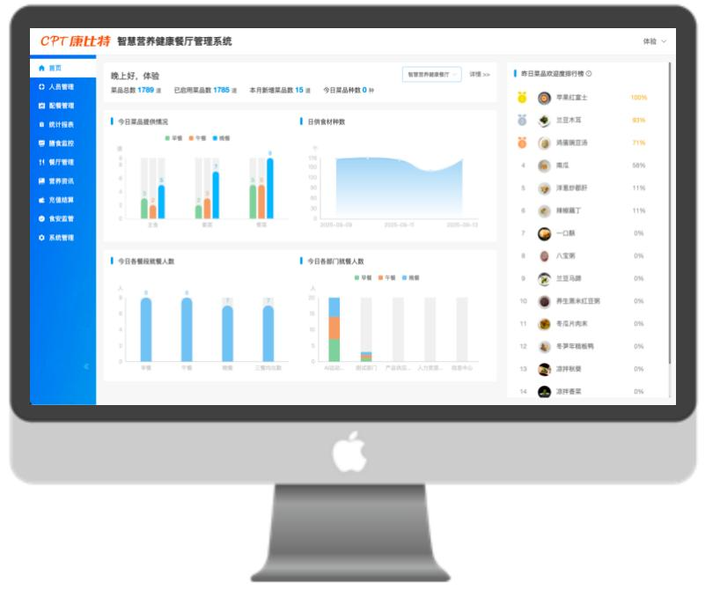
2 | 软件授权费 | / | / | 1、自主研发专业专利拼接控制软件系采用最新数字视频处理技术: 2、3D降噪处理技术,3D梳状滤技术、3D运动自适应视频去隔行、边缘平滑自适应算法，3D动态图像和静态图像补偿、显示画面无延时，更流畅，色彩还原度更好，通过色彩原理引擎及边缘增强术，使图像质量更加清析，细腻、自然和完美。 3、特色功能：拼接字幕显示、开机\待机全屏拼接LOGO显示、软拔码功能、全信号色差快速修正功能、USB升级功能； 4、拼接控制软件有画质调整功能，重显率调整功能，色平衡调整功能，任意组合大屏拼接功能。 5、软件需在本地计算机上做本地部署，终身授权没有年费。 | /
3 | 菜品发布电视机 | 小米 | 43寸 | 1、尺寸：43英寸 2、分辨率：4K超高清（3840×2160） 3、屏幕类型：LED背光直下式，全面屏设计，屏占比97.6% 4、HDR显示：支持 5、刷新率：60Hz 6、亮度范围：400-600尼特 7、运行内存（RAM）：2GB 8、存储内存（ROM）：32GB 9、CPU：四核处理器 | 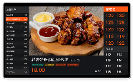
4 | 植入旧电子菜牌 | / | 43寸 | 1、植入电子菜牌程序到旧机，和新机兼容。 2、新旧机电子菜牌程序和后台管理软件联动。 | /
5 | 定制电子菜牌程序 | / | 43寸 | 1. 菜品展示：自动轮播菜品，两个档口能同时展示菜品名称、图片、价格、营养成分； 2. 营养展示：显示菜品 显示菜品营养成分、适用人群、菜品标签； 3. 语音叫号：展示取餐队列和备餐队列，并根据取餐号语音叫号。 | /
 |  |  |  | 智慧餐厅系统合计：
二 | 机房设备和系统
1 | 16路POE 网络交换机 | TL-SG1226P | / | 1、交换容量36Gbps 2、包转发率26.8Mpps 3、模式切换支持标准交换、端口隔离、汇聚上联、网络克隆四种工作模式 4、业务端口16个10/100/1000Base-T电口 5、外形尺寸440mm×210mm×44mm 6、MAC地址容量8K 7、包缓存4.1Mbit 8、交换模式存储转发模式 9、PoE+供电支持PoE+，整机最大输出225W，单端口最大供电功率30W 10、电源100~240VAC
2 | 计算机 | 联想 | / | 1. 处理器不低于intel i5 2. 内存容量不低于16GB 3. 显卡类型：集成显卡 4. 硬盘容量不低于1TB SSD 5. 显示屏：27英寸 6. 操作系统： 统信UOS V2.0、中标麒麟（AMD64版V10）、Alibaba Cloud Linux 3.2104 LTS 64位、CentOS系统
 |  |  |  | 机房设备和系统合计：

三 | 项目实施&软件调试费用
1 | 设备运输安装、调试、维护（含人员培训） | / | / | 包含网线施工，电视支架，人工费，附件等
 |  |  |  | 项目实施&软件调试费用费用合计：
 |  | 以上费用合计（含13%发票）：
 | 注：1、以上报价服务费含税6%，硬件和系统含税13%。
 | 2、本工程已包括安装调试（水、电、气接驳在厨房设备1米范围内，有注明除外）费用。
 | 3、以上不包括土建工程、水电工程及埋位、搭棚架、打墙修补等费用。
 | 4、本工程不包括：有关（环保、卫检、消防、煤气检测）等手续费用，由订购方自理。
 | 5、所有厂制品保修壹年，电器设备按厂家保修标准执行（如属人为损坏则本公司负责维修，只收取维修成本费）。
 | 6、硬件报价已包含国内物流费用（港澳台以及新疆、西藏和青海除外）。硬件保修期为一年，过保后乙方提供有偿寄修服务，寄修产生的物流费由寄出方支付。
 | 7、项目实施完成并正常运转后，客户可派人到公司办公场地接受不限次数免费培训，公司提供免费远程服务，如果新增门店或者需要提供上门服务，则需收取人工费，差旅费由客户承担。
 | 8、公司外派培训人员的车旅住宿费用由客户承担。

